2
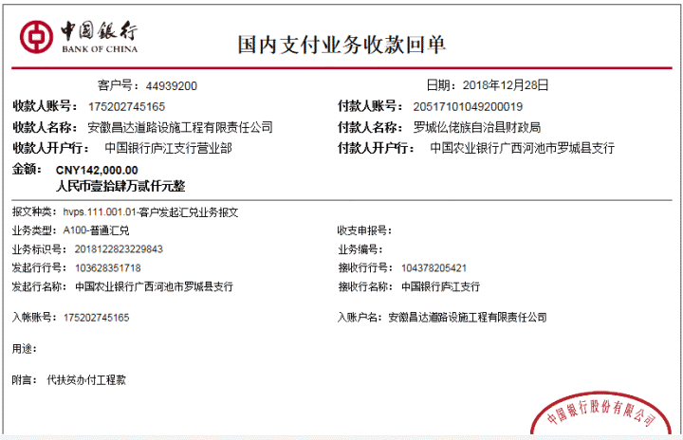
工程款支付证书
工程名称 |  | 罗城县宝坛乡西华村杨梅基地产业道路挡土墙建设工程 |  |  |  |  |  |  |  |  | ERP编号 | 10805 | 档案编号 | CD2018-107
合同金额 |  | 406,578.00 |  | 中标 日期 | 2018.12.14 |  | 已 供 工程资料 | 中标书、施工合同原件、内部承包协议 |  |  |  | 庐江 | 责任 单位 | 广西 邓云琪13471032251
决算金额 |  |  |  | 竣工 日期 |  |  |  |  |  |  |  | 合肥 | 责任人 | 谢世磊18775897899
序号 | 工程款到账 |  |  | 开票情况 |  | 管理费 |  | 代缴税金 | 其他扣款 |  | 预留款 |  | 实际支付
 | 日期 | 账户 | 金额 | 日期 | 金额 | 比例 | 金额 | 金额 | 金额 | 备注 | 金额 | 备注 | 户名 | 金额
1 | 2019-12-28 | 中 | 142,000.00 | 预付款 |  | 2% 合同价 暂不扣 |  |  |  |  | 22,720.00 | 预付款，暂扣16% | 1材料 | 119,280.00

合计 |  | - | 142,000.00 | - | 0.00 | - | 0.00 | 0.00 | 0.00 | - | 22,720.00 | - | - | 119,280.00
本次结算 支付明细 |  | 应支付金额 |  | 119,280.00 |  |  |  | 实际支付金额 |  | 小写 | 0.00
 |  | 已支付金额 |  | 119,280.00 |  |  |  |  |  | 大写 | 零元整
申请部门 意见 |  | 制表：齐亮亮 |  |  |  |  |  | 项目管理 意见 |  | 孙总、朱总已同意支付（附表背面截图）。
财务初审 意见 |  |  |  |  |  |  |  | 财务审核 意见
质安初审 意见 |  |  |  |  |  |  |  | 质安稽查 意见
总经理审批 |  |  |  |  |  |  |  | 董事长审批

